Prueba 1
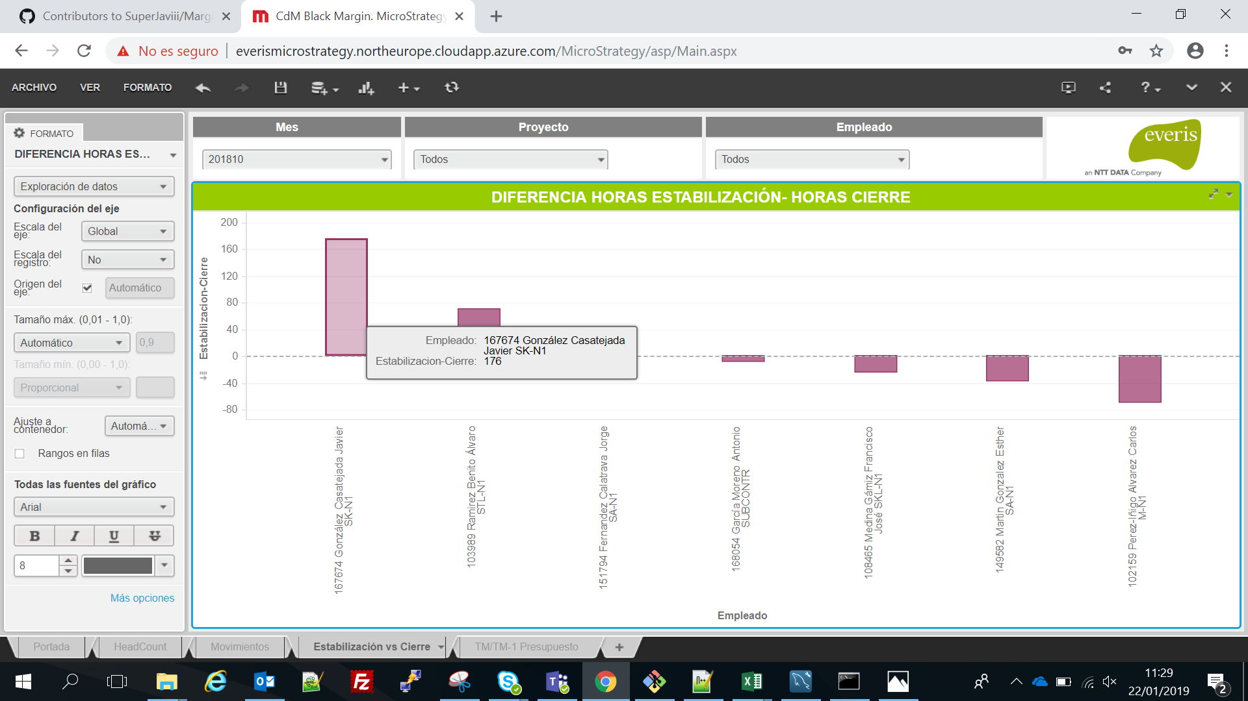

Horas mal imputadas por este empleado

Seleccionamos este empleado en primer lugar

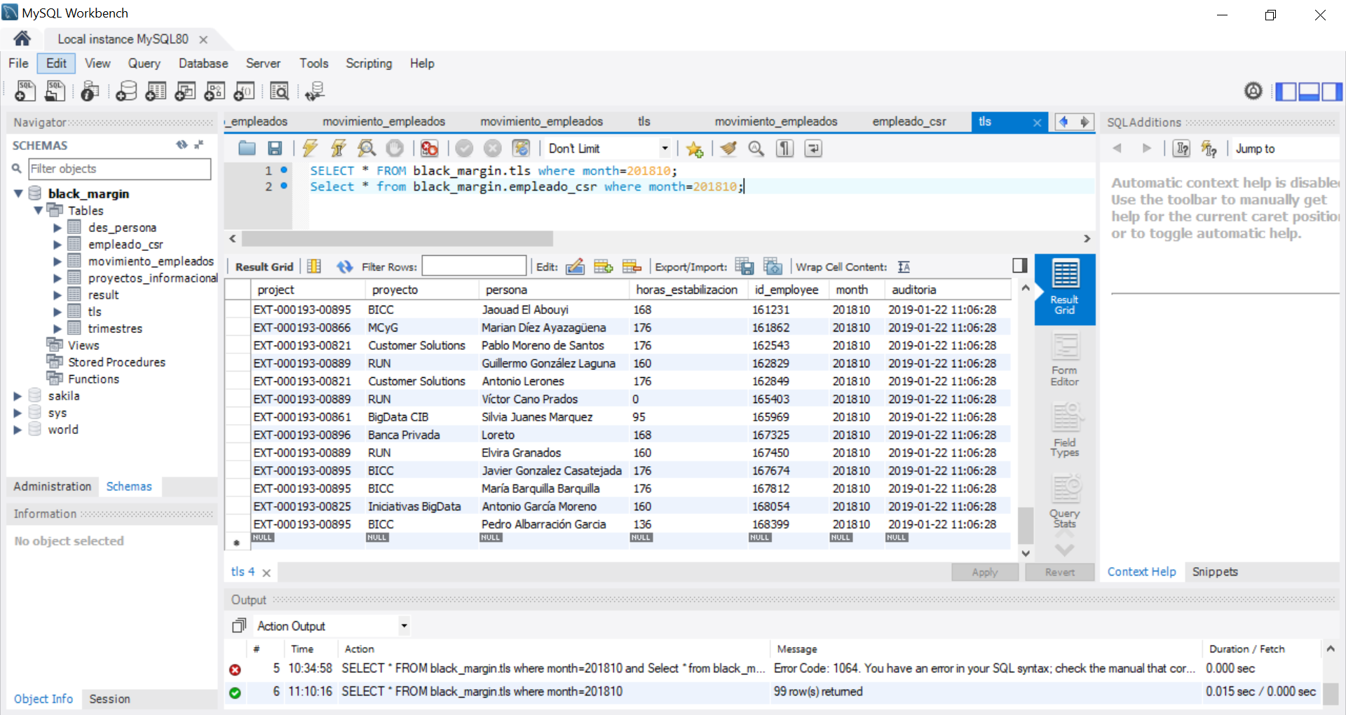

Datos de la tabla de TLS para el mes de Octubre del empleado seleccionado

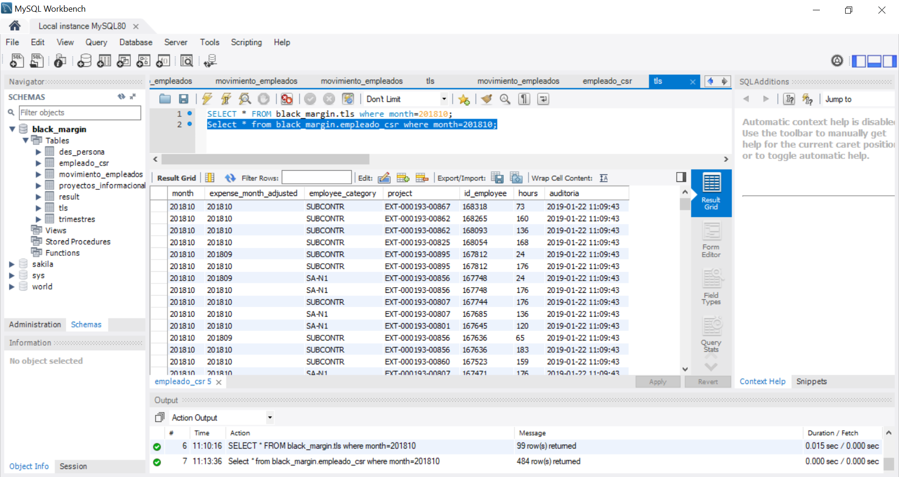

El empleado seleccionado debería aparecer y no lo hace por lo tanto la diferencia entre Estabilización y Cierre deben ser las hora de Estabilización, en este caso 176

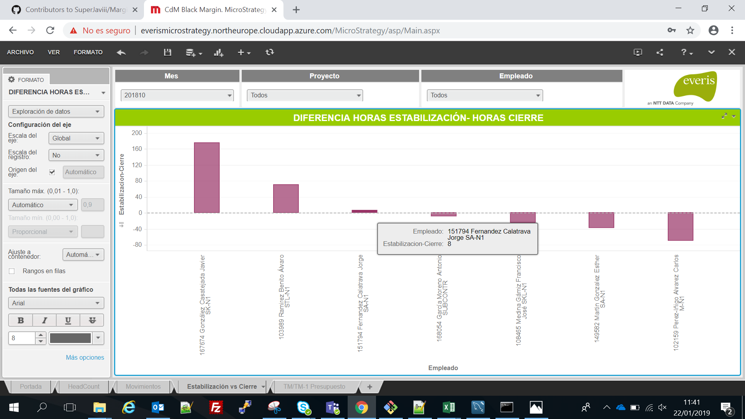

Horas mal imputadas por este empleado

Seleccionamos este empleado en segundo lugar

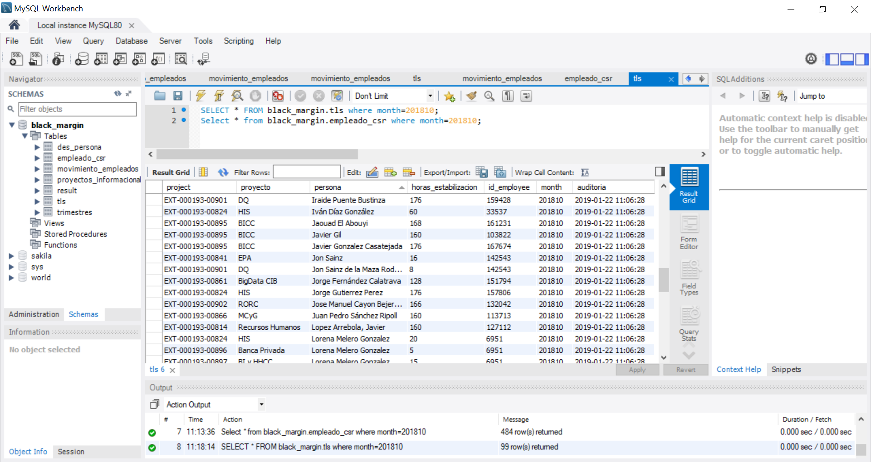

Datos de la tabla de TLS para el mes de Octubre del empleado seleccionado

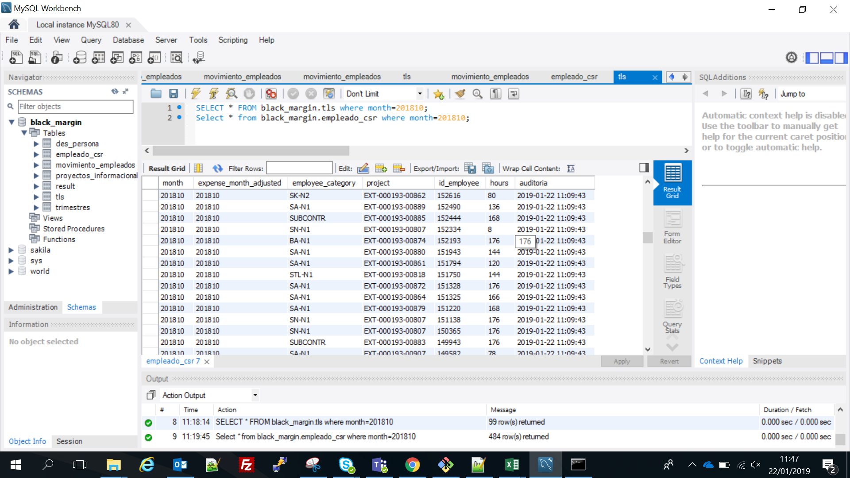

El empleado seleccionado declara en el cierre 120 horas, por tanto la diferencia entre Estabilización y Cierre es de 8, que coincide con lo mostrado en la visualización.

Prueba 2
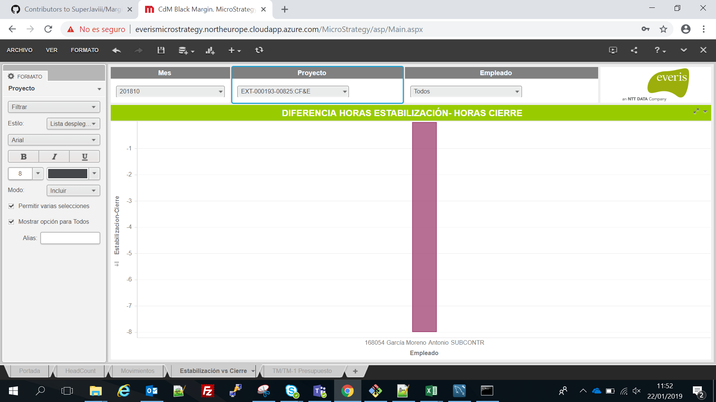

Seleccionamos un mes y un proyecto

Solo una persona imputa mal las horas para este mes y este proyecto

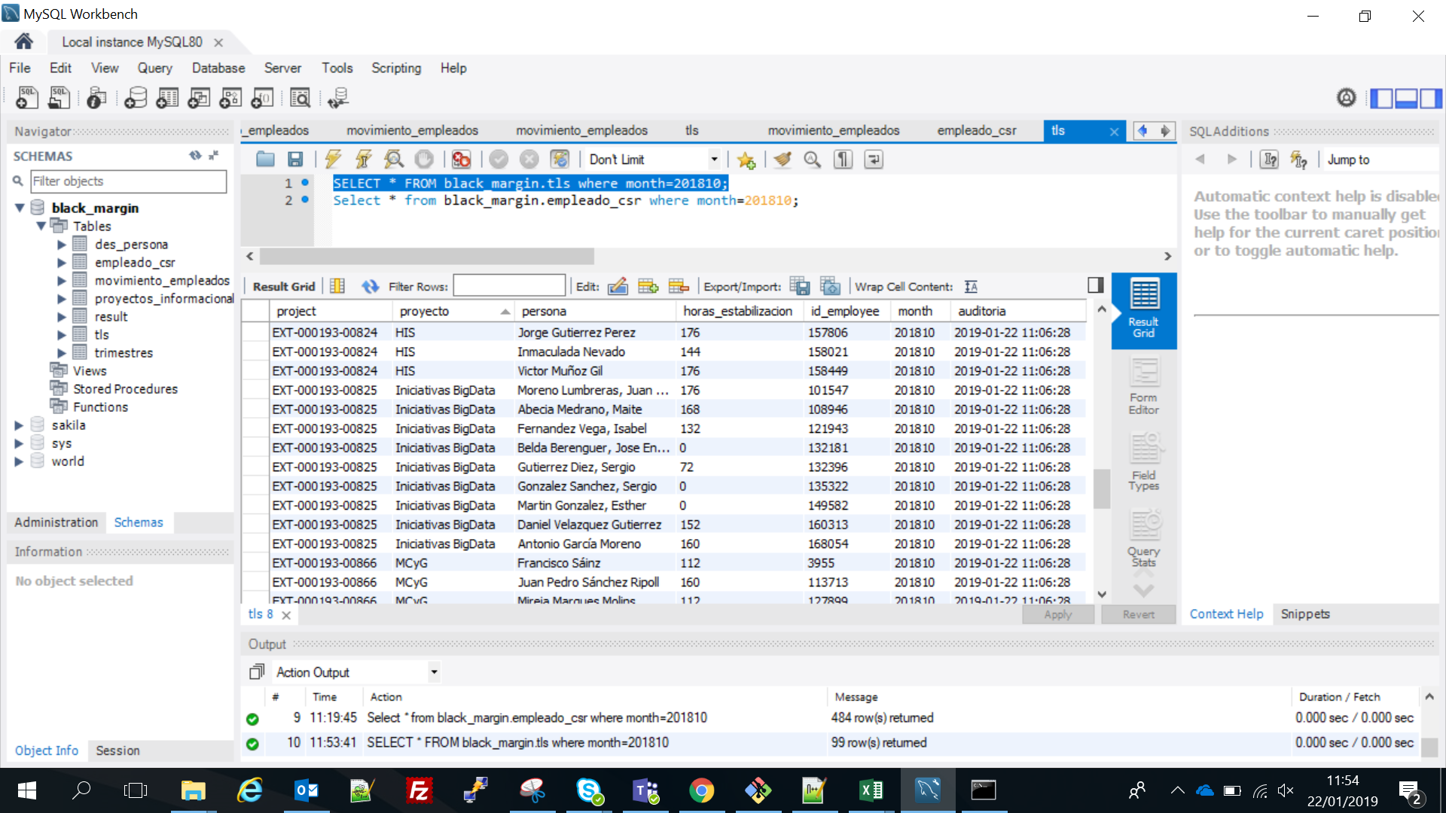

Empleados del proyecto seleccionado y horas que imputa cada uno al proyecto .

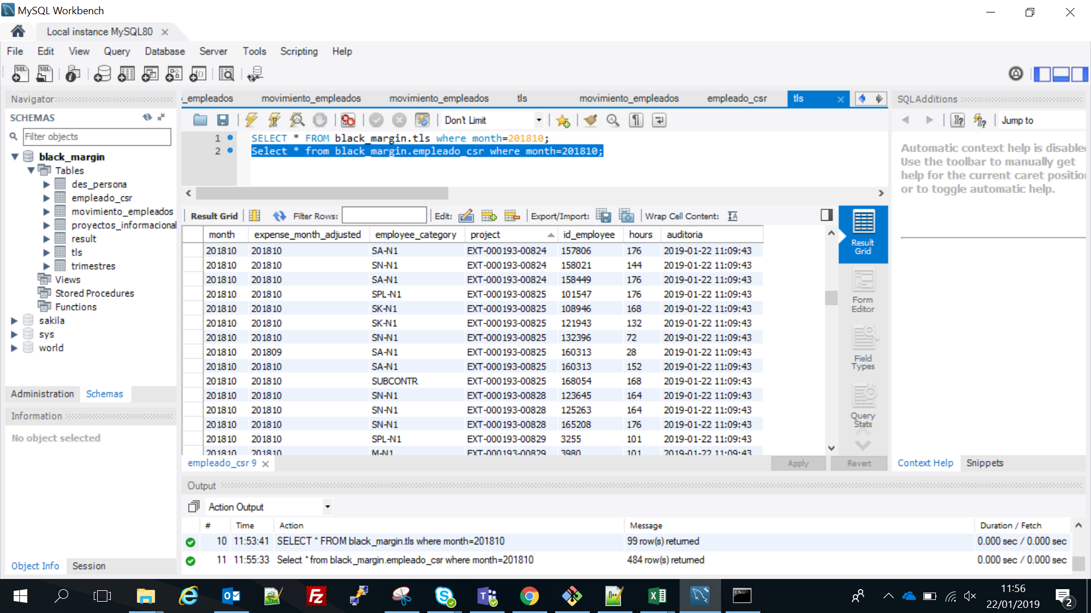

Personas que imputan horas en Cierre para el mes de Octubre en el proyecto elegido

Comparando ambas tablas, los empleados con 0 horas en TLS no aparecen en CSR y por lo tanto no deben aparecer en la visualización.
Por otro lado solo una persona no tiene las mismas horas en ambos sitios, y como tiene más horas en cierre que en estabilización esa diferencia es negativa, 160 - 168 = -8

